Tabelle1
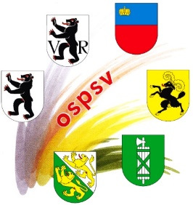
 |  |  | Anmeldung 224.10.19
 |  |  | OSTSCHWEIZER JUGENDTAG
 |  |  | GEWEHR 10 M IN WIL
 |  |  | Sonntag, den 17. März 2019

Teilnehmermeldung an: oli.blatter@gmail.com |  |  | Verein:
 |  |  | U10/U13 | U13/U15 | U17 | U19/U21 | U17 | U19/U21
Name | Vorname | Jg. | Kat. 1 | Kat. 2 | Kat. 3 | Kat. 4 | Kat. 5 | Kat. 6
 |  |  | Steh. aufg. | Steh. beweg. | steh. frei | steh. frei | kniend | kniend
 |  |  | 2007 - 2011 | 2005 - 2009 | 2003 - 2009 | 1999 - 2002 | 2003 - 2009 | 1999 - 2002

 |  |  |  | Zutreffendes bitte ankreuzen: X
Name Jugendleiter: |  |  |  | Teilnehmer Anmeldung bis 1. März 2019
(Vereinsverantwortlicher ) |  |  |  | E-Mail Adresse:

